Sheet1
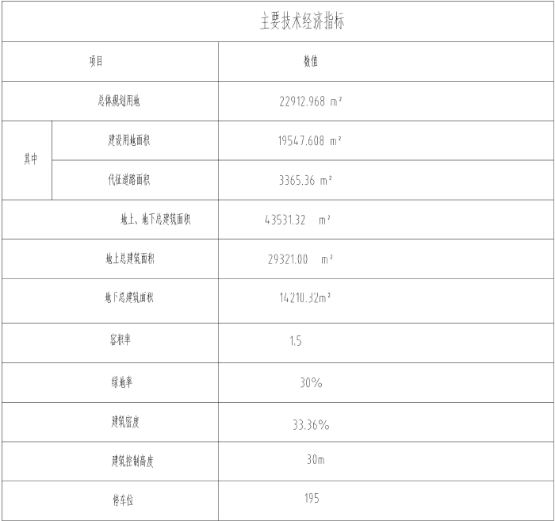

 |  |  |  |  | TBD | 20973
 |  |  |  |  | 乐华仕 | 41038
 |  |  |  |  | CPT | 3820
 |  |  |  |  |  | 65831

 |  |  |  |  | 总土地面积 | 19547.61
 |  |  |  |  | 总建筑面积 | 29321 | （地上）
 |  |  |  |  | 本次评估范围 | 17809.45 | （地上）
 |  |  |  |  | 本次分摊土地面积 | 11873.13

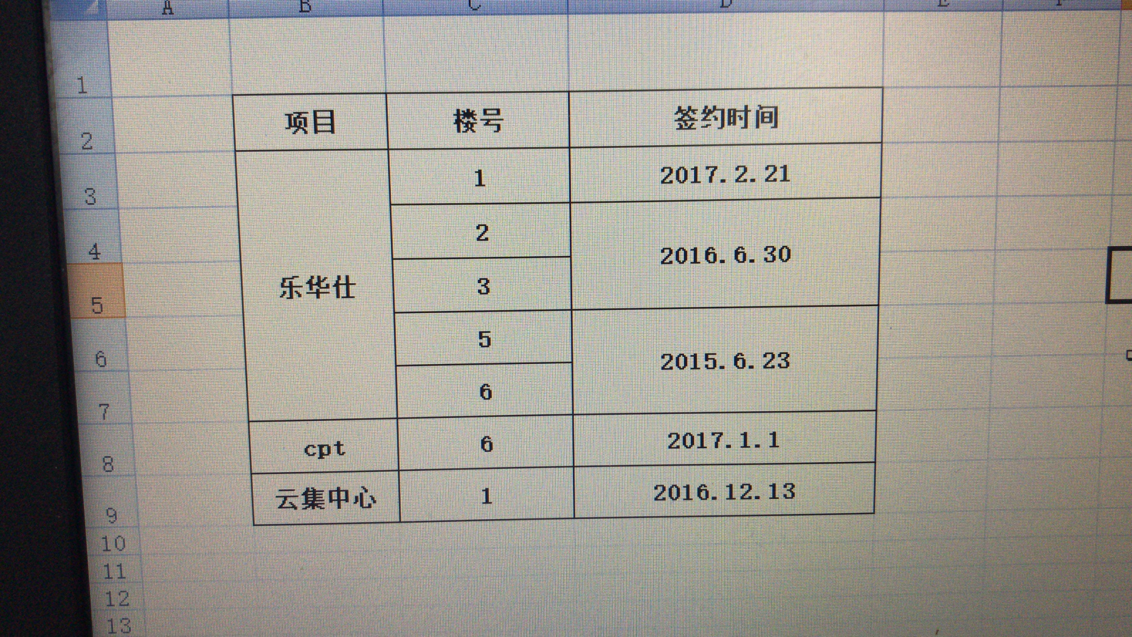
 |  | 总价（元） | 建筑面积 | 每平米单价
购房成本 | 1号楼 | 186211590 | 11161.74 | 16683
 | 2号楼 | 40208960 | 2513.06 | 16000
 | 3号楼 | 40221920 | 2513.87 | 16000
 | 5号楼 | 46491610 | 2513.06 | 18500
 | 6号楼 | 46491610 | 2513.06 | 18500
 |  | 359625690

租金情况
